Hoja1
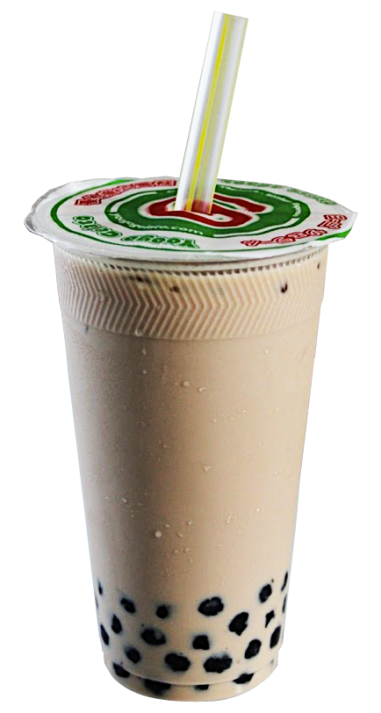
Num Pedido | Con Tapioca? | Tipo de Bubble Tea | Costo/unidad | Cantidad | Total
51 | no | Blanco | 18.23 | 2 | 36.46
8 | si | Oolong | 22.89 | 5 | 114.45
5 | no | Matcha | 29.72 | 4 | 118.88
20 | no | Aromatizado | 18.78 | 5 | 93.9
25 | no | Verde | 21.61 | 2 | 43.22
30 | si | Massala Chai | 24.31 | 3 | 72.93
3 | si | Puerh | 17.2 | 1 | 17.2
37 | no | Negro | 27.89 | 2 | 55.78
55 | no | Matcha Kyoto | 22.96 | 5 | 114.8
49 | si | Fusionka | 25.32 | 2 | 50.64
14 | no | Jasmin | 28.42 | 4 | 113.68
6 | no | Amarillo | 20.73 | 2 | 41.46
56 | no | Tencha | 29.97 | 5 | 149.85
49 | no | Lavanda | 15.74 | 3 | 47.22
22 | no | Choco Milk | 20.8 | 2 | 41.6
53 | si | Kyonbacha | 24.53 | 4 | 98.12
47 | no | Strawberry | 29.6 | 4 | 118.4
22 | no | Matcha Fukuoka | 22.6 | 2 | 45.2
11 | si | Vainilla | 22.37 | 2 | 44.74
32 | no | Milk Black | 23.3 | 3 | 69.9
30 | si | Melon | 28.17 | 2 | 56.34
48 | no | Frutilla Zen | 26.21 | 1 | 26.21
55 | si | Taro, Chocolate | 23.81 | 5 | 119.05
19 | si | Coco Dream | 19.16 | 4 | 76.64
7 | si | Choco Menta | 26.81 | 5 | 134.05
4 | si | Frutos Rojos | 28.94 | 5 | 144.7
47 | si | Lychee | 28.49 | 3 | 85.47
17 | no | Brown Sugar | 17.94 | 5 | 89.7
6 | si | Limon | 28.08 | 1 | 28.08
39 | no | Manzana | 25.94 | 1 | 25.94
30 | si | Flan al Caramelo | 27.81 | 2 | 55.62
56 | si | BTH Fruit | 25.43 | 2 | 50.86
10 | no | Green Kiwi | 24.14 | 4 | 96.56
50 | si | Black & Spicy | 28.21 | 4 | 112.84
16 | si | Melon Verde | 19.98 | 4 | 79.92
32 | si | Choco Avellana | 16.21 | 4 | 64.84
44 | no | Mouse Maracuya | 27.44 | 3 | 82.32
9 | no | Marango | 24.85 | 4 | 99.4
56 | no | Almendra Azul | 17.04 | 5 | 85.2
14 | no | Ginger Ade | 25.68 | 1 | 25.68
16 | no | Almond Milk | 16.92 | 5 | 84.6
8 | no | Thai | 22.41 | 2 | 44.82
3 | si | Flores | 18.58 | 2 | 37.16
23 | si | Hibisco Pea | 24.59 | 5 | 122.95
29 | si | Mouse Frutilla | 20.4 | 4 | 81.6
45 | si | Terciopelo | 18.79 | 5 | 93.95
29 | no | Caramel Macchiato | 21.52 | 2 | 43.04
7 | no | Melon Menta | 22.22 | 4 | 88.88
12 | no | Berry Matcha | 20.69 | 4 | 82.76
16 | no | Chai Verde | 24.82 | 3 | 74.46
6 | si | Wax Melon | 15.33 | 3 | 45.99
48 | no | Almendra Matcha | 21.77 | 2 | 43.54
7 | si | Coco&Azul | 27.76 | 1 | 27.76
7 | si | Moka | 20.67 | 4 | 82.68
38 | si | Aloe Verde | 18.52 | 5 | 92.6
52 | si | Limonada Azul | 26.78 | 5 | 133.9

